Навигация по каталогу
Каталог продукции |  | Реквизиты
Подсказка: для того чтобы открыть нужную категорию нажмите на название или вкладку
 | 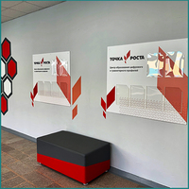 | Общество с ограниченной ответственностью «Адвентер» 188802, ЛО, г.Выборг, ул. Данилова, д.15 корп.1, оф.248 Тел. 8 800 550 13 14 эл.почта: info@adventer.su Сайт: www.adventer.su ИНН: 4704097388 КПП: 470401001 ОГРН: 1154704001264 ОКПО: 23384032 ОКАТО: 41417000000 ОКВЭД: 46.49, 73.11 ОКОГУ: 4210014 ОКТМО: 41615101001 Расчетный счет: 40702810555390000762 Кор. счет: 30101810500000000653 БИК: 044030653 Банк: Северо-Западный банк ПАО Сбербанк г. Санкт-Петербург Упрощенная система налогообложения – без НДС.
Стенды, буквы "Точка роста" | СТЕНДЫ ДЛЯ ЦЕНТРА "ТОЧКА РОСТА"

Стенды, буквы "Точка роста"
<= НА ГЛАВНУЮ |  | Стенды, буквы "Точка роста"
Подсказка: для того чтобы открыть позицию на сайте нажмите на наименование/фото товара
Стенды, буквы "Точка роста"
№ | Фото | Наименование | Артикул | Описание | Цена
1 | 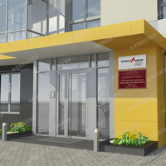 | Вывеска на фасад "Точка роста" с объемными буквами | 789/1-АДВ | Размер (выбирается при заказе): 900х3х600 мм 600х3х350 мм Материалы: ПВХ пластик 5 мм; вспененный скотч; самоклеящаяся плёнка (полноцветная печать 1440 dpi); защитная матовая ламинация. | 1880 ₽
2 |  | Объемные буквы "Точка роста" | 790-АДВ | Размер: 1500х490 мм Материалы: ПВХ пластик 3/5/10 мм (при выборе соотвествующей характеристики в заказе); самоклеющаяся плёнка (полноцветная печать 1440 dpi) (при выборе соотвествующей характеристики в заказе); защитная матовая ламинация (для самоклеющейся плёнки); вспененный скотч (для букв из пластика ПВХ). | 1990 ₽
3 | 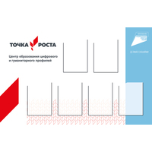 | Стенд ТОЧКА РОСТА с логотипом Национального проекта ОБРАЗОВАНИЕ и 6-ю карманами | 1078-АДВ | Размер: 1400х3х900 мм Материалы: ПВХ пластик 3 мм; ПЭТ 0,5 мм; вспененный скотч; самоклеющаяся плёнка (полноцветная печать 1440 dpi); защитная матовая ламинация. | 5790 ₽
4 | 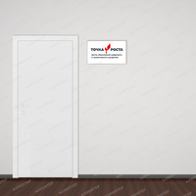 | Табличка на входе в помещение "Точка роста" | 792/1-АДВ | Размер: 250х150 мм Материалы: ПВХ пластик 3 мм (при выборе соотвествующей характеристики в заказе); самоклеющаяся плёнка (полноцветная печать 1440 dpi); защитная матовая ламинация; двусторонний скотч. | 100 ₽
5 | 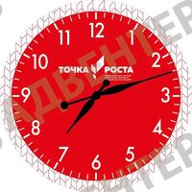 | Часы "Точка роста" | 810-АДВ |  | 2450 ₽
6 | 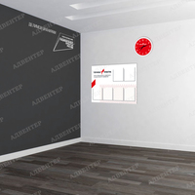 | Стенд "Точка роста" с 6-ю карманами | 791-АДВ |  | 4140 ₽
7 | 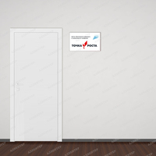 | Табличка на входе в помещение ТОЧКА РОСТА с логотипом Национального проекта ОБРАЗОВАНИЕ | 1083-АДВ | Размер: 250х150 мм Материалы: ПВХ пластик 3 мм (при выборе соотвествующей характеристики в заказе); самоклеющаяся плёнка (полноцветная печать 1440 dpi); защитная матовая ламинация; двусторонний скотч. | 100 ₽
8 | 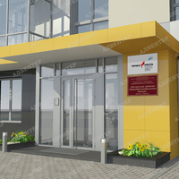 | Вывеска на фасад "Точка роста" с логотипом НП «Образование» и с объемными буквами | 1084/1-АДВ | Размер (выбирается при заказе): 900х3х600 мм 600х3х350 мм Материалы: ПВХ пластик 3 мм; вспененный скотч; самоклеющаяся плёнка (полноцветная печать 1440 dpi); защитная матовая ламинация. | 1880 ₽
9 |  | Объёмный фирменный знак национального проекта «Образование» | 1087/1-АДВ | Размер: 580х480 мм Материалы: ПВХ пластик 3/5/10 мм (при выборе соотвествующей характеристики в заказе); самоклеющаяся плёнка (полноцветная печать 1440 dpi) (при выборе соотвествующей характеристики в заказе); защитная матовая ламинация; вспененный скотч (для букв из пластика ПВХ). | 670 ₽
10 | 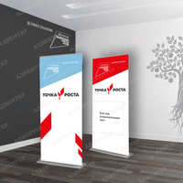 | Роллап "Точка роста" | 1149 - АДВ |  | 4500 ₽
11 | 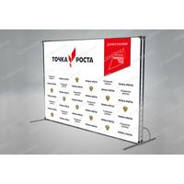 | Пресс-волл (Press-Wall) | 1150-АДВ |  | 4200 ₽
12 | 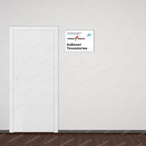 | Табличка ТОЧКА РОСТА на дверь с названием кабинета | 1153-АДВ | Размер: 320х270 мм Материалы: ПВХ пластик 3 мм; самоклеющаяся плёнка (полноцветная печать 1440 dpi); защитная матовая ламинация; двусторонний скотч. | 410 ₽
13 | 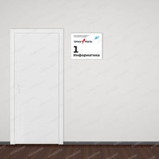 | Табличка "Точка роста" на дверь с названием и номером кабинета | 1154 - АДВ | Размер: 320х290 мм Материалы: ПВХ пластик 3 мм; самоклеющаяся плёнка (полноцветная печать 1440 dpi); защитная матовая ламинация; двусторонний скотч. | 440 ₽
14 | 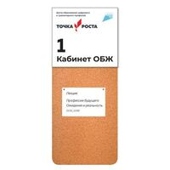 | Лист из пробки для размещения информации под основной табличкой | 1165-АДВ | Размер: 320х9х650 мм Материалы: ПВХ пластик 3 мм; пробка 6 мм; вспененный скотч. | 1330 ₽
15 | 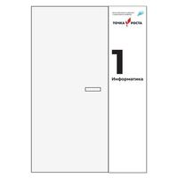 | Магнитно-маркерная поверхность с логотипом ТОЧКА РОСТА | 1155-АДВ | Размер: 400х3х2000 мм Материалы: ПВХ пластик 3 мм; ММ поверхность; самоклеющаяся плёнка (полноцветная печать 1440 dpi); вспененный скотч. | 6030 ₽

СТЕНДЫ ДЛЯ ЦЕНТРА "ТОЧКА РОСТА"
<= НА ГЛАВНУЮ |  | СТЕНДЫ ДЛЯ ЦЕНТРА "ТОЧКА РОСТА"
Подсказка: для того чтобы открыть позицию на сайте нажмите на наименование/фото товара
СТЕНДЫ ДЛЯ ЦЕНТРА "ТОЧКА РОСТА"
№ | Фото | Наименование | Артикул | Описание | Цена
1 |  | Вывеска на фасад "Точка роста" с объемными буквами | 789/1-АДВ | Размер (выбирается при заказе): 900х3х600 мм 600х3х350 мм Материалы: ПВХ пластик 5 мм; вспененный скотч; самоклеящаяся плёнка (полноцветная печать 1440 dpi); защитная матовая ламинация. | 1880 ₽
2 |  | Объемные буквы "Точка роста" | 790-АДВ | Размер: 1500х490 мм Материалы: ПВХ пластик 3/5/10 мм (при выборе соотвествующей характеристики в заказе); самоклеющаяся плёнка (полноцветная печать 1440 dpi) (при выборе соотвествующей характеристики в заказе); защитная матовая ламинация (для самоклеющейся плёнки); вспененный скотч (для букв из пластика ПВХ). | 1990 ₽
3 |  | Стенд ТОЧКА РОСТА с логотипом Национального проекта ОБРАЗОВАНИЕ и 6-ю карманами | 1078-АДВ | Размер: 1400х3х900 мм Материалы: ПВХ пластик 3 мм; ПЭТ 0,5 мм; вспененный скотч; самоклеющаяся плёнка (полноцветная печать 1440 dpi); защитная матовая ламинация. | 5790 ₽
4 |  | Табличка на входе в помещение "Точка роста" | 792/1-АДВ | Размер: 250х150 мм Материалы: ПВХ пластик 3 мм (при выборе соотвествующей характеристики в заказе); самоклеющаяся плёнка (полноцветная печать 1440 dpi); защитная матовая ламинация; двусторонний скотч. | 100 ₽
5 |  | Стенд "Точка роста" с 6-ю карманами | 791-АДВ |  | 4140 ₽
6 |  | Табличка на входе в помещение ТОЧКА РОСТА с логотипом Национального проекта ОБРАЗОВАНИЕ | 1083-АДВ | Размер: 250х150 мм Материалы: ПВХ пластик 3 мм (при выборе соотвествующей характеристики в заказе); самоклеющаяся плёнка (полноцветная печать 1440 dpi); защитная матовая ламинация; двусторонний скотч. | 100 ₽
7 |  | Вывеска на фасад "Точка роста" с логотипом НП «Образование» и с объемными буквами | 1084/1-АДВ | Размер (выбирается при заказе): 900х3х600 мм 600х3х350 мм Материалы: ПВХ пластик 3 мм; вспененный скотч; самоклеющаяся плёнка (полноцветная печать 1440 dpi); защитная матовая ламинация. | 1880 ₽
8 |  | Объёмный фирменный знак национального проекта «Образование» | 1087/1-АДВ | Размер: 580х480 мм Материалы: ПВХ пластик 3/5/10 мм (при выборе соотвествующей характеристики в заказе); самоклеющаяся плёнка (полноцветная печать 1440 dpi) (при выборе соотвествующей характеристики в заказе); защитная матовая ламинация; вспененный скотч (для букв из пластика ПВХ). | 670 ₽
9 |  | Роллап "Точка роста" | 1149 - АДВ |  | 4500 ₽
10 |  | Пресс-волл (Press-Wall) | 1150-АДВ |  | 4200 ₽
11 | 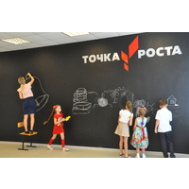 | Черные меловые самоклеящиеся обои для рисования мелками | 1156-АДВ |  | 1190 ₽
12 | 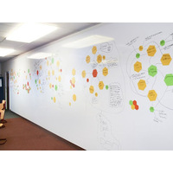 | Белая глянцевая магнитно-маркерная пленка | 1157-АДВ |  | 3190 ₽
13 |  | Лист из пробки для размещения информации под основной табличкой | 1165-АДВ | Размер: 320х9х650 мм Материалы: ПВХ пластик 3 мм; пробка 6 мм; вспененный скотч. | 1330 ₽
14 |  | Магнитно-маркерная поверхность с логотипом ТОЧКА РОСТА | 1155-АДВ | Размер: 400х3х2000 мм Материалы: ПВХ пластик 3 мм; ММ поверхность; самоклеющаяся плёнка (полноцветная печать 1440 dpi); вспененный скотч. | 6030 ₽
15 | 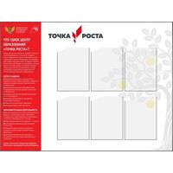 | Стенд "Точка роста 2021" с 6-ю карманами | 1459-АДВ | Размер: 1200х900 мм Материалы: ПВХ пластик 3/5 мм (при выборе соотвествующей характеристики в заказе); ПЭТ 0,5 мм; вспененный скотч; самоклеющаяся плёнка (полноцветная печать 1440 dpi); защитная матовая ламинация. | 4960 ₽

